Gràfics
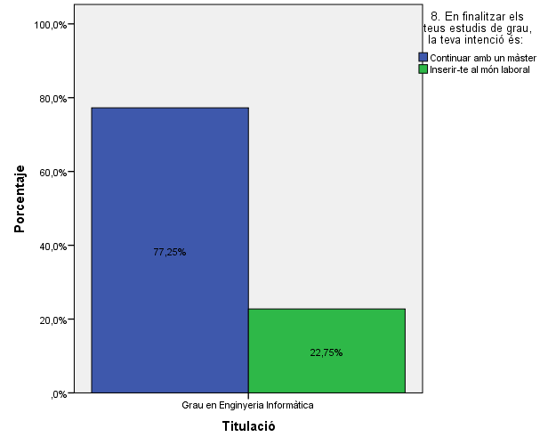
ENQUESTA PER A L'ESTUDIANTAT DE NOU INGRÉS CURS 2014-2015

 | FACULTAT D'INFORMÀTICA DE BARCELONA (FIB)

Gènere

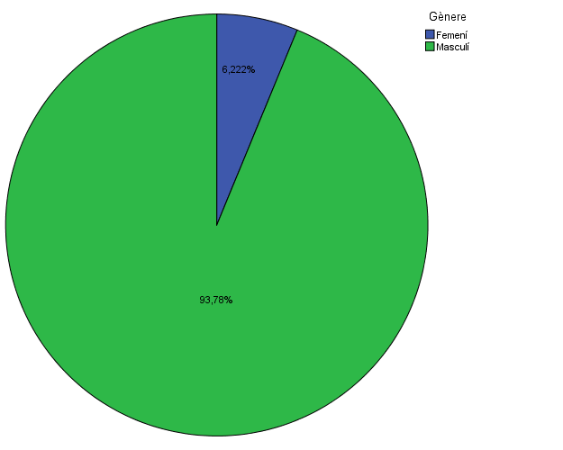

Estudis cursats

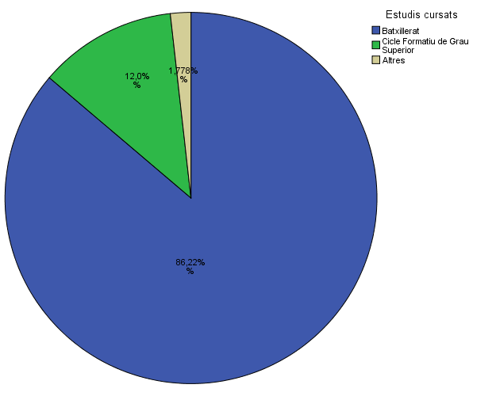

Per què has escollit els estudis en què t'has matriculat?

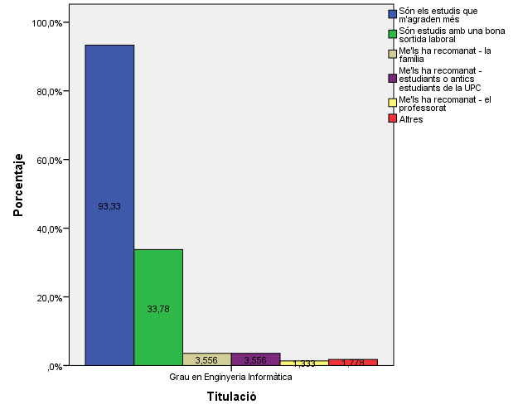

Quan vas decidir que faries aquests estudis?

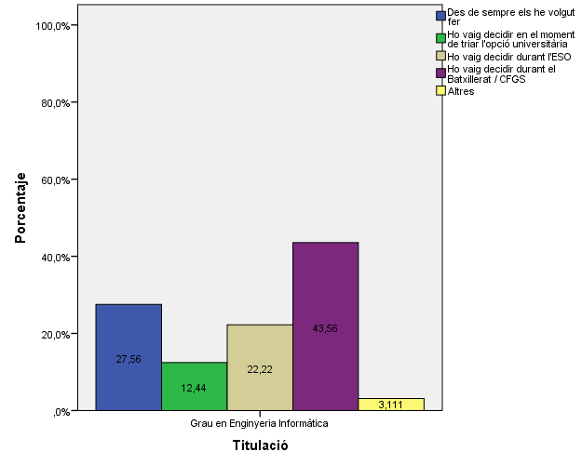

Perquè has escollit aquesta escola/facultat per cursar aquests estudis?

 |  |  |  | Titulació

 |  |  |  | Grau en Enginyeria Informàtica
 |  |  | Crec que és la única que ofereix aquests estudis | 5.8%
 |  |  | Per què és una universitat pública | 29.8%
 |  | Me l'han recomanada | La família | 16.4%
 |  |  | Estudiants o antics estudiants de la UPC | 47.1%
 |  |  | El professorat | 23.1%
 |  |  | Per la facilitat d'accés (proximitat, bona comunicació ...) | 17.8%
 |  |  | Per la nota d'accés als estudis | 4.4%
 |  |  | Altres | 9.3%

Has participat en activitats d'orientació dels estudis de la UPC?

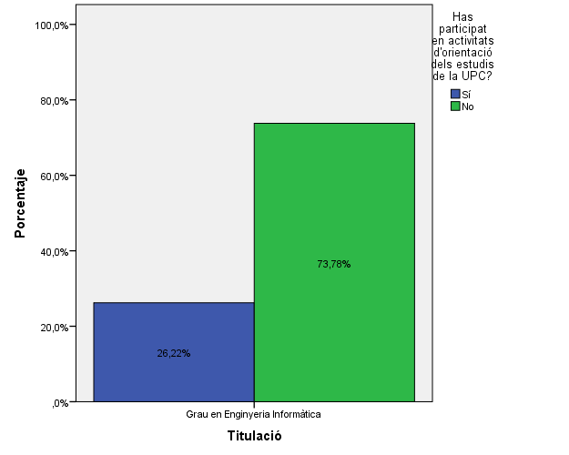

Activitats d'orientació

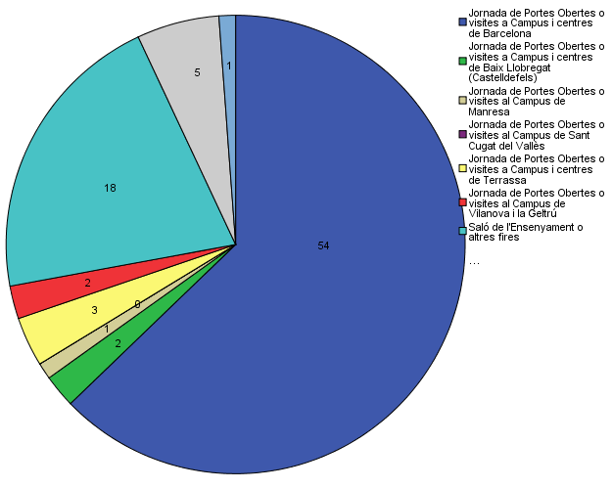

Quins canals has utilitzat per informar-te?

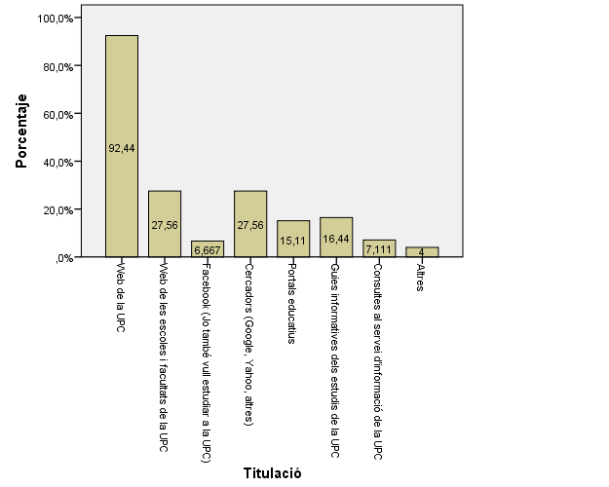

Disposes d'algun d'aquests certificats d'anglès de nivell B2.2?

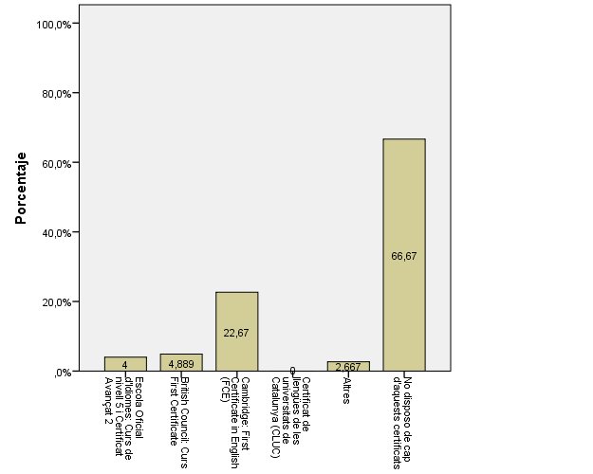

Valora la informació disponible al web de la Facultat d'Informàtica de Barcelona

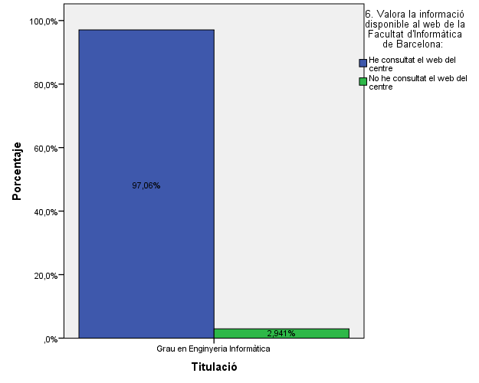

Si has consultat la web...

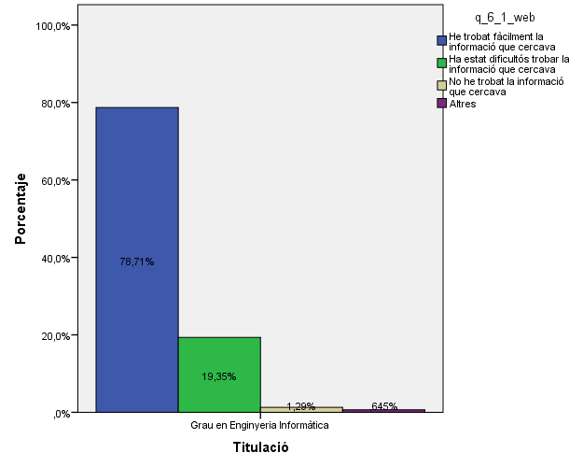

Has participat en alguna de les activitats organitzades per la Facultat d'informàtica de Barcleona?

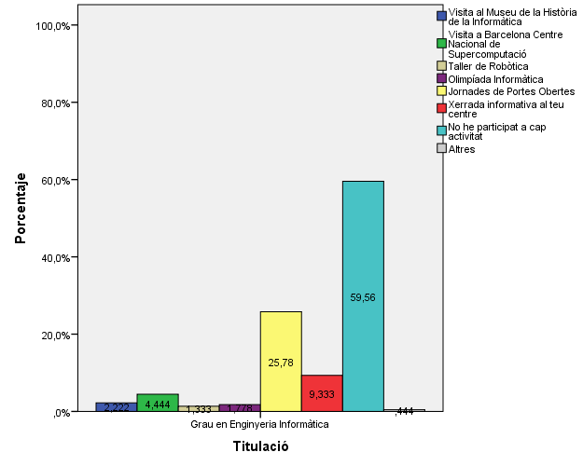

En finalitzar els teus estudis de grau, la teva intenció és:

Comparativa
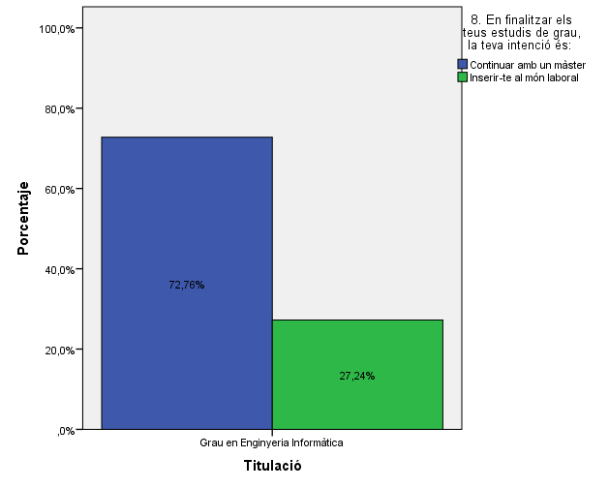
 | ENQUESTA PER A L'ESTUDIANTAT DE NOU INGRÉS

2013-2014 |  | 2014-2015
Gènere
Gènere

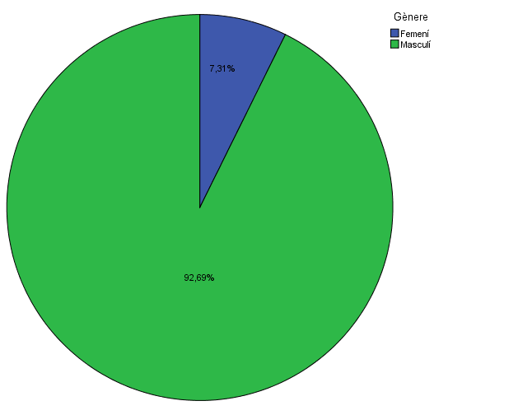

Estudis cursats
Estudis cursats

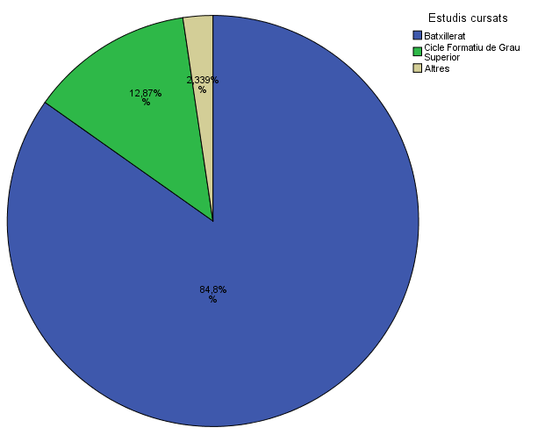

Per què has escollit els estudis en què t'has matriculat?
Per què has escollit els estudis en què t'has matriculat?

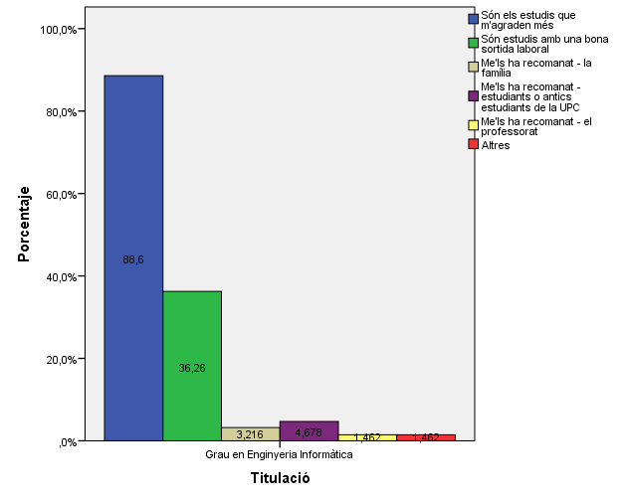

Quan vas decidir que faries aquests estudis?
Quan vas decidir que faries aquests estudis?

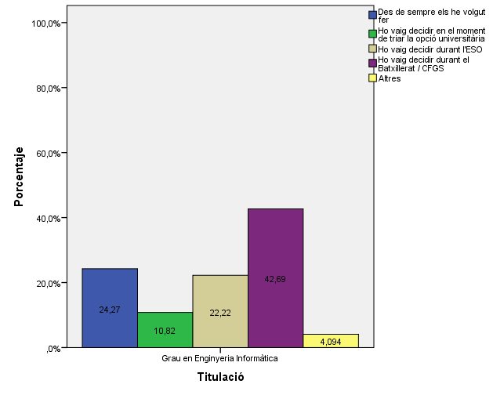

Perquè has escollit aquesta escola/facultat per cursar aquests estudis?
Perquè has escollit aquesta escola/facultat per cursar aquests estudis?

 | Grau en Enginyeria Informàtica
Crec que és la única que ofereix aquests estudis | 5.8%
Per què és una universitat pública | 29.8%
La família | 16.4%
Estudiants o antics estudiants de la UPC | 47.1%
El professorat | 23.1%
Per la facilitat d'accés (proximitat, bona comunicació ...) | 17.8%
Per la nota d'accés als estudis | 4.4%
Altres | 9.3%

 |  |  |  |  | Grau en Enginyeria Informàtica
 |  |  |  | Crec que és la única que ofereix aquests estudis | 5.00%
 |  |  |  | Per què és una universitat pública | 37.10%
 |  |  | Me l'han recomanada: | La família | 15.80%
 |  |  |  | Estudiants o antics estudiants de la UPC | 48.50%
 |  |  |  | El professorat | 23.70%
 |  |  |  | Per la facilitat d'accés (proximitat, bona comunicació...) | 17.30%
 |  |  |  | Per la nota d'accés als estudis | 4.40%
 |  |  |  | Altres | 13.50%

Has participat en activitats d'orientació dels estudis de la UPC?
Has participat en activitats d'orientació dels estudis de la UPC?

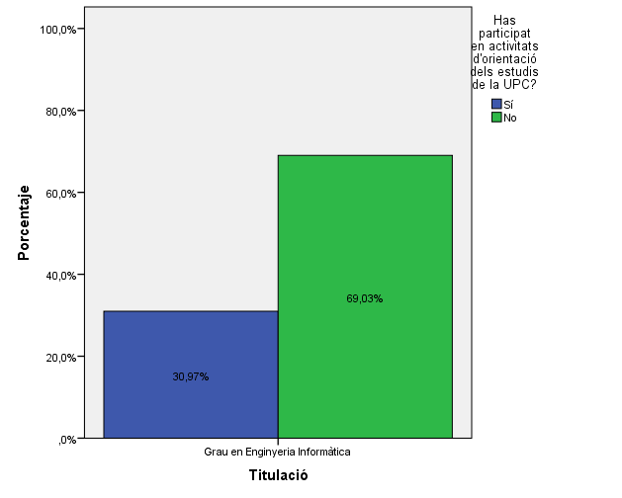

Activitats d'orientació
Activitats d'orientació

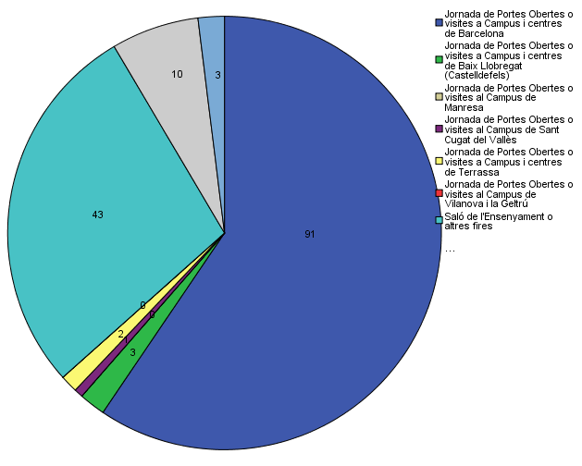

Quins canals has utilitzat per informar-te?
Quins canals has utilitzat per informar-te?

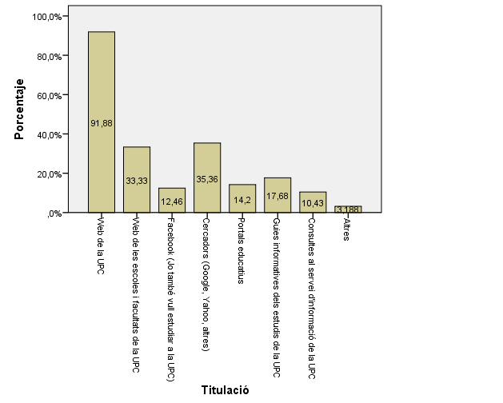

Valora la informació disponible al web de la Facultat d'Informàtica de Barcelona
Valora la informació disponible al web de la Facultat d'Informàtica de Barcelona

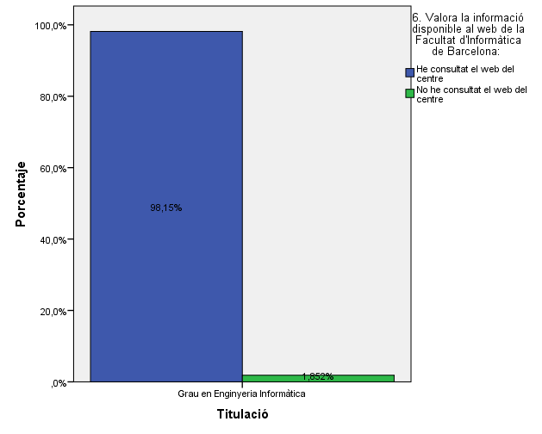

Si has consultat la web...c
Si has consultat la web...

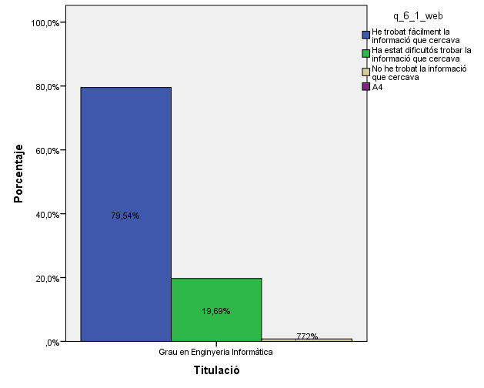

Has participat en alguna de les activitats organitzades per la Facultat d'informàtica de Barcleona?
Has participat en alguna de les activitats organitzades per la Facultat d'informàtica de Barcleona?

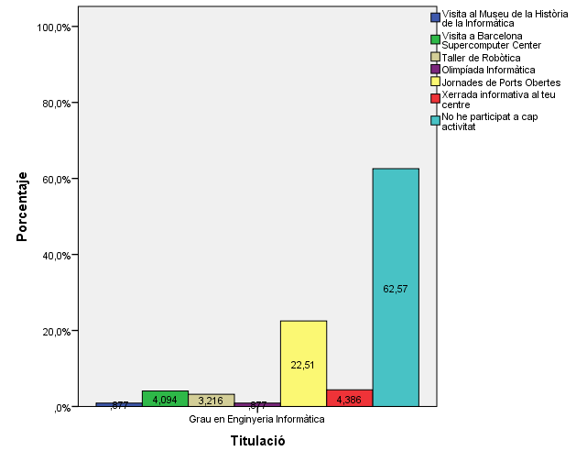

En finalitzar els teus estudis de grau, la teva intenció és:
En finalitzar els teus estudis de grau, la teva intenció és:

